spec
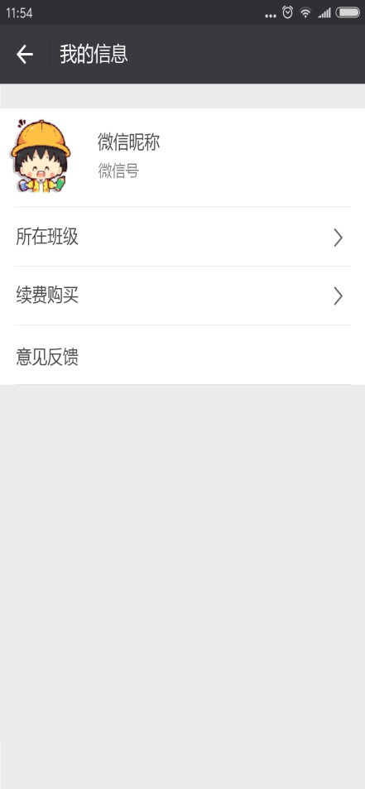
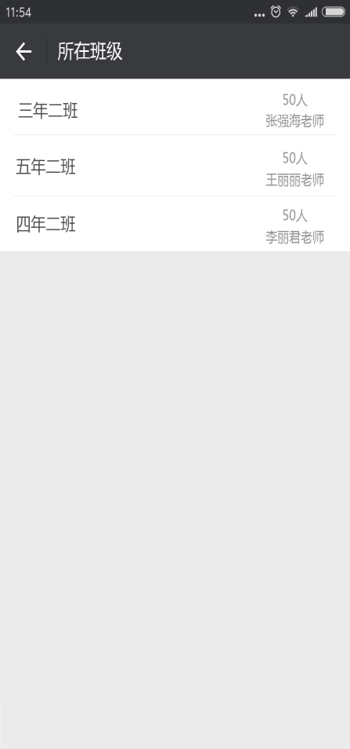

学生所在班级

家长版

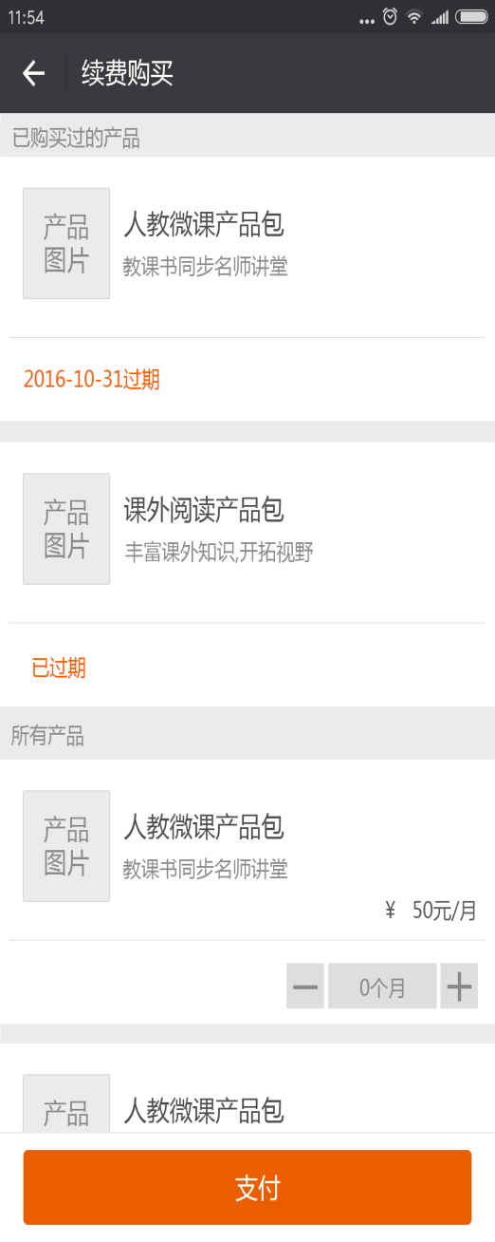
100.00
沃e学充值
100.00
沃e学教育产品

我的信息

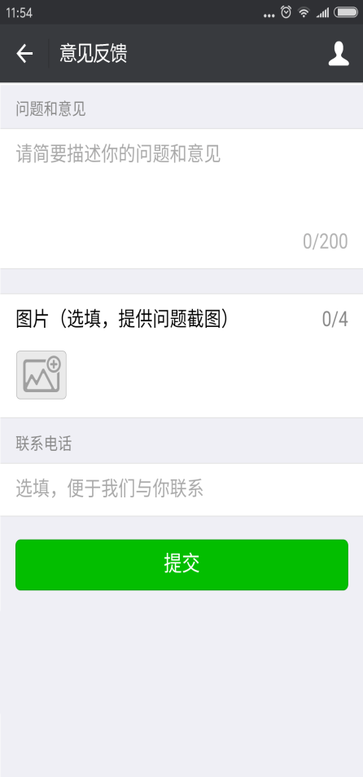
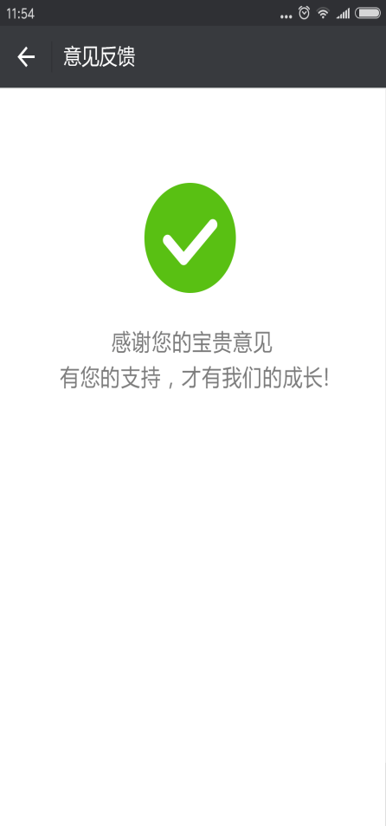

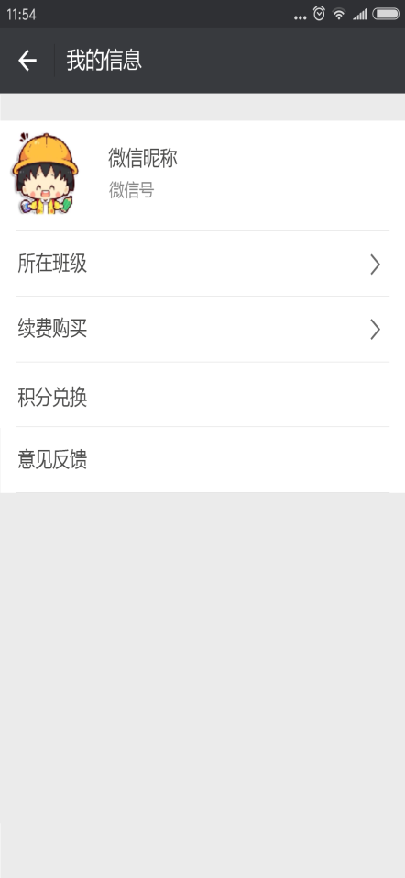
积分明细
所在班级、续费购买、意见反馈与家长版设计一致
积分查兑
商城

三年二班 + 200
三年三班 + 100积分
五年二班 +100
三年二班 + 200
三年三班 +100
本月
可兑换积分 400

积分商城-积分兑换礼品 -300
建设中

积分查兑
明细

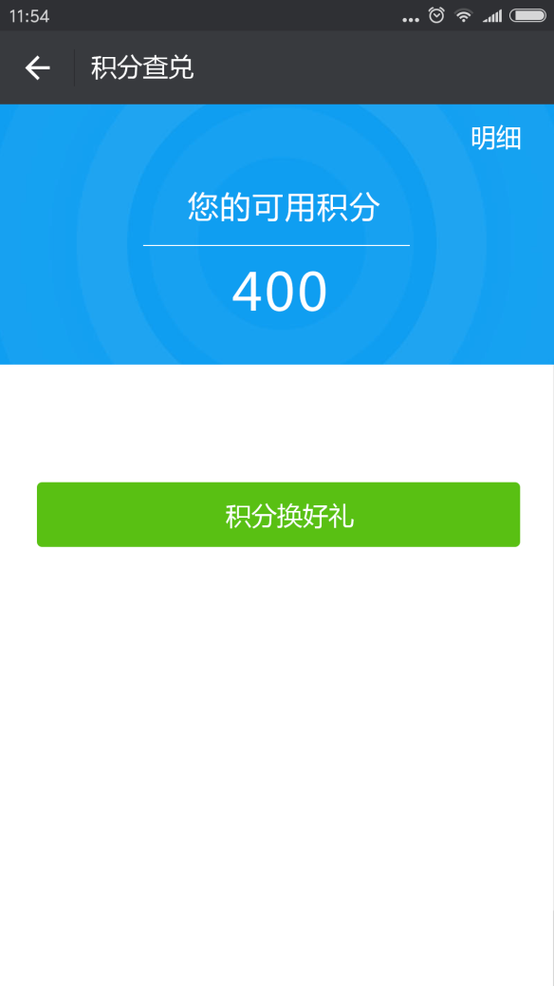
积分换好礼

上月

老师版

